Žemėlapis1
Nuoroda į dokumentą patalpintą AB ESO internetiniame puslapyje kuriame patalpinta Ilgalaikių sutarčių pasitelkimo gretutinėse teritorijose kriterijų atmintinė: https://www.eso.lt/lt/eso-partneriams/elektros-partneriams/sutarciu-valdymas_1954/ilgalaikiu-sutarciu-pasitelkimo-gretutinese-teritorijose-kriteriju-atmintine.html

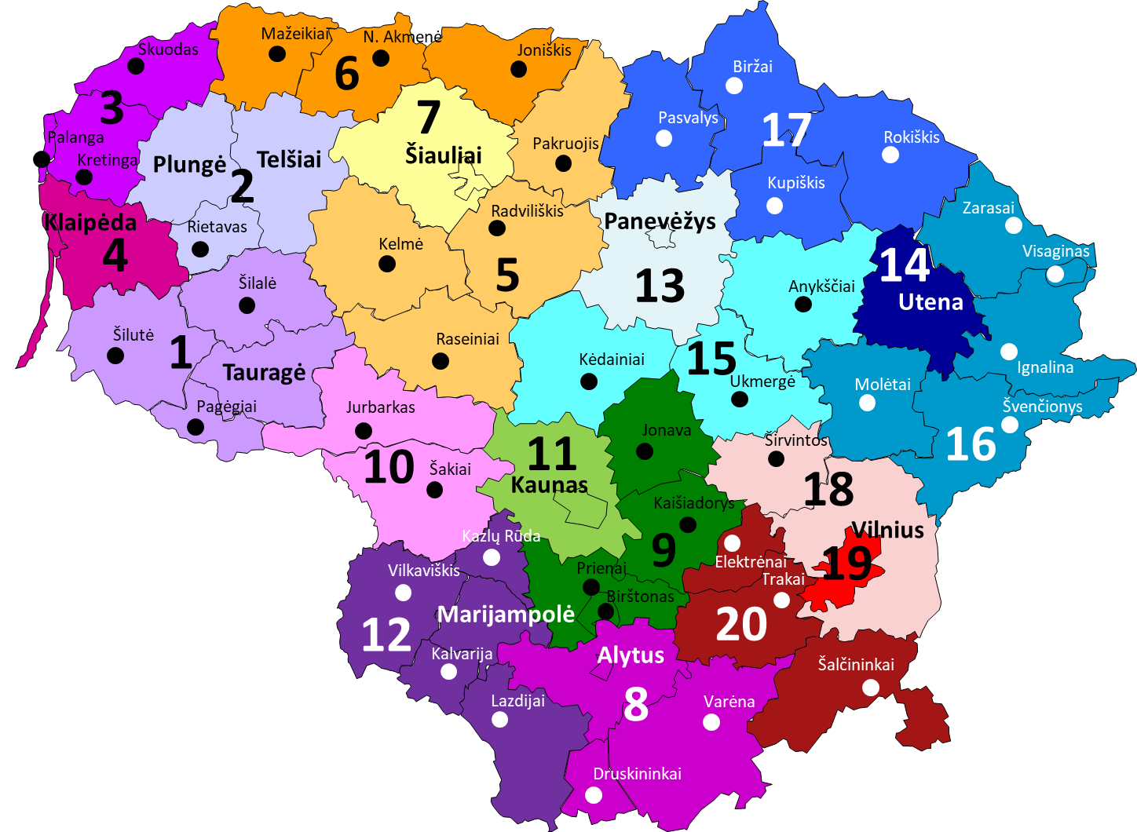
 | Numeris žemėlapyje | Sutarties teritorija | Regionas | Rangovo pasitelkimas nesiribojančiose teritorijose (pagal zonas)
 | 1 | Šilutės r. sav., Šilalės r. sav., Pagėgių sav., Tauragės r. sav. | Klaipėdos regionas | 3; 6; 7
 | 2 | Plungės r. sav., Rietavo sav., Telšių r. sav. | Klaipėdos regionas | 10
 | 3 | Palangos m., Kretingos r. sav., Skuodo r. sav. | Klaipėdos regionas | 1; 5; 7
 | 4 | Klaipėdos m., Klaipėdos r. sav., Neringos sav | Klaipėdos regionas | 5; 6; 7; 10
 | 5 | Kelmės r. sav., Radviliškio r. sav., Raseinių r. sav. Pakruojo r. sav. | Šiaulių regionas | 3; 4; 12
 | 6 | Mažeikių r. sav., Joniškio r. sav., Akmenės r. sav. | Šiaulių regionas | 4; 13; 17
 | 7 | Šaulių m. sav., Šiaulių r. sav | Šiaulių regionas | 1; 3; 4; 13; 17
 | 8 | Varėnos r. sav., Druskininkų sav., Alytaus m., Alytaus r. sav. | Kauno regionas | 11; 18; 19
 | 9 | Birštono r. sav., Prienų r. sav., Jonavos r. sav. Kaišiadorių r. sav. (1 dalis) | Kauno regionas | 10; 19
 | 10 | Šakių r. sav., Jurbarko r. sav. (2 dalis) | Kauno regionas | 9; 15
 | 11 | Kauno m., Kauno r. sav. | Kauno regionas | 8; 18; 19; 20
 | 12 | Lazdijų r. sav., Kalvarijos r. sav., Vilkaviškio r. sav., Marijampolės r. sav., K. Rūdos sav. | Kauno regionas | 20
 | 13 | Panevėžio m., Panevėžio r. sav. | Panavėžio regionas | 7; 9; 14
 | 14 | Utenos m. sav., Utenos r. sav. | Panevėžio regionas | 13; 18; 19
 | 15 | Kėdainių r. sav., Anykščių r. sav., Ukmergės r. sav. | Panevėžio regionas | 10; 19
 | 16 | Molėtų r. sav., Zarasų r. sav., Ignalinos r. sav., Švenčionių r. sav., Visagino r. sav., | Panevėžio regionas | 16; 19
 | 17 | Pasvalio r. sav., Biržų r. sav., Kupiškio r. sav., Rokiškio r. sav. (3 dalis) | Panevėžio regionas | 6; 7
 | 18 | Vilniaus r. sav., Širvintų r. sav. | Vilniaus regionas | 8; 11; 13; 14
 | 19 | Vilniaus m. | Vilniaus regionas | 8; 9; 15; 16
 | 20 | Trakų r. sav. Elektrėnų r. sav., Šalčininkų r. sav. | Vilniaus regionas | 11; 12

